エビデンス
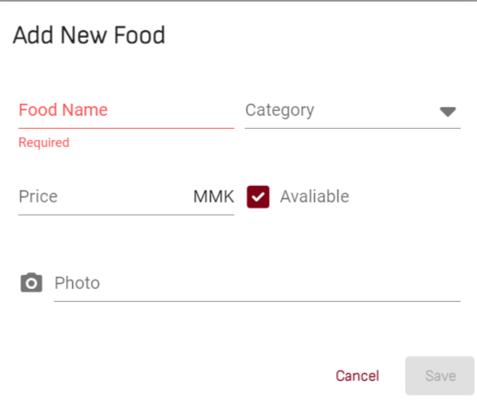
01_003_001

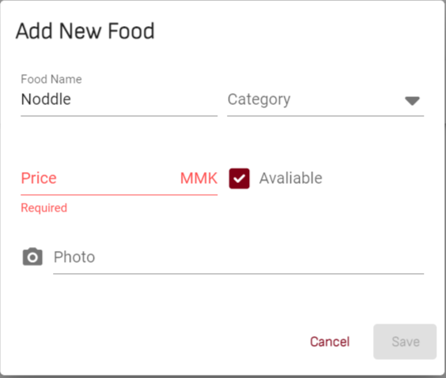
01_003_002


01_003_003


01_003_004

